Лист1
 |  |  |  | Магазин «Бисер, Бусинка, Страз» чешский бисер оптом, с доставкой по России http://biser-businka-strass-18.com http://okeanbusin.ru |  |  |  | опт: +7 499 157-65-90 опт: +7 499 157-31-51 заказ отправлять на: optotdel18@yandex.ru

Бланк-заказа: |  |  |  | Бусины CzechMates Quadra Tile 6 мм, Чехия
ФИО, организация, адрес:
Контактный телефон:
 |  |  |  |  |  |  | Валюта расчёта: Доллар |  |  |  | 0.00
 |  |  |  |  |  |  | $- | $- | $- | Наличие
Картинка | П/ № | Артикул | Цвет | размер | Упаковка | Розничная цена | Цена при покупке только бусин на сумму: |  |  |  | Заказ 1 ед.=1уп.
 |  |  |  |  |  |  | от 5 000р | От 10000 руб | От 15 000руб
 |  |  |  |  |  |  | Цена при покупке вместе с бисером:
 |  |  |  |  |  |  | от 10 до 30 кг | от 30 до 50 кг | от 50 кг

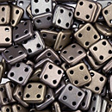 | 01 | K0167 | Matte Metallic Leather | 6x6 мм 4 отв. 0,9 мм | 5 гр. ~39 шт. | 149.00 | $1.59 | $1.39 | $1.19
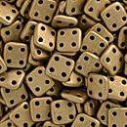 | 02 | K0171 | Matte Metallic Flax | 6x6 мм 4 отв. 0,9 мм | 5 гр. ~39 шт. | 149.00 | $1.59 | $1.39 | $1.19
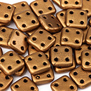 | 03 | K0174 | Matte Metallic Antiqua Gold | 6x6 мм 4 отв. 0,9 мм | 5 гр. ~39 шт. | 149.00 | $1.59 | $1.39 | $1.19
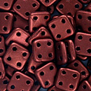 | 04 | K0175 | Matte Metallic Dark Cooper | 6x6 мм 4 отв. 0,9 мм | 5 гр. ~39 шт. | 149.00 | $1.59 | $1.39 | $1.19
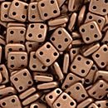 | 05 | K0177 | Matte Metallic Cooper | 6x6 мм 4 отв. 0,9 мм | 5 гр. ~39 шт. | 149.00 | $1.59 | $1.39 | $1.19
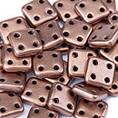 | 06 | K0178 | Matte Metallic Bronze Cooper | 6x6 мм 4 отв. 0,9 мм | 5 гр. ~39 шт. | 149.00 | $1.59 | $1.39 | $1.19
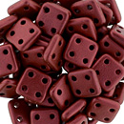 | 07 | K0189 | Matte Metallic Lava | 6x6 мм 4 отв. 0,9 мм | 5 гр. ~39 шт. | 149.00 | $1.59 | $1.39 | $1.19
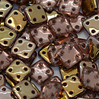 | 08 | C00030 | Apollo Gold | 6x6 мм 4 отв. 0,9 мм | 5 гр. ~39 шт. | 149.00 | $1.59 | $1.39 | $1.19
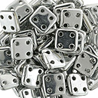 | 09 | S00030 | Silver | 6x6 мм 4 отв. 0,9 мм | 5 гр. ~39 шт. | 206.00 | $2.20 | $1.92 | $1.64
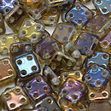 | 10 | W00030 | Twilight Crystal | 6x6 мм 4 отв. 0,9 мм | 5 гр. ~39 шт. | 149.00 | $1.59 | $1.39 | $1.19
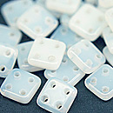 | 11 | 02010 | Alabaster | 6x6 мм 4 отв. 0,9 мм | 5 гр. ~39 шт. | 149.00 | $1.59 | $1.39 | $1.19
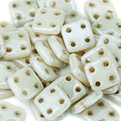 | 12 | LC02010 | Luster Opaque Champagne | 6x6 мм 4 отв. 0,9 мм | 5 гр. ~39 шт. | 149.00 | $1.59 | $1.39 | $1.19
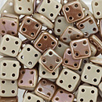 | 13 | Z13060 | Antique Beige Celsian | 6x6 мм 4 отв. 0,9 мм | 5 гр. ~39 шт. | 206.00 | $2.20 | $1.92 | $1.64
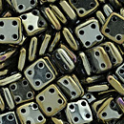 | 14 | 21415JT | Iris Brown | 6x6 мм 4 отв. 0,9 мм | 5 гр. ~39 шт. | 149.00 | $1.59 | $1.39 | $1.19
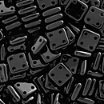 | 15 | 23980 | Jet | 6x6 мм 4 отв. 0,9 мм | 5 гр. ~39 шт. | 149.00 | $1.59 | $1.39 | $1.19
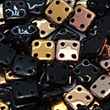 | 16 | C23980 | Apollo Jet | 6x6 мм 4 отв. 0,9 мм | 5 гр. ~39 шт. | 149.00 | $1.59 | $1.39 | $1.19
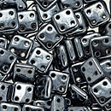 | 17 | L23980 | Hematite | 6x6 мм 4 отв. 0,9 мм | 5 гр. ~39 шт. | 149.00 | $1.59 | $1.39 | $1.19
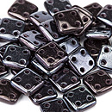 | 18 | LE23980 | Luster Metallic Amethyst | 6x6 мм 4 отв. 0,9 мм | 5 гр. ~39 шт. | 149.00 | $1.59 | $1.39 | $1.19
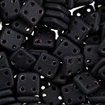 | 19 | M23980 | Matte Jet | 6x6 мм 4 отв. 0,9 мм | 5 гр. ~39 шт. | 149.00 | $1.59 | $1.39 | $1.19
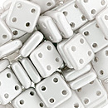 | 20 | 25001AL | Pastel White | 6x6 мм 4 отв. 0,9 мм | 5 гр. ~39 шт. | 206.00 | $2.20 | $1.92 | $1.64
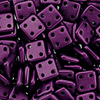 | 21 | 25032AL | Pastel Purple | 6x6 мм 4 отв. 0,9 мм | 5 гр. ~39 шт. | 149.00 | $1.59 | $1.39 | $1.19
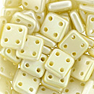 | 22 | 25039AL | Pearl Coat Cream | 6x6 мм 4 отв. 0,9 мм | 5 гр. ~39 шт. | 206.00 | $2.20 | $1.92 | $1.64
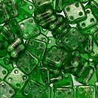 | 23 | GM50140 | Gold Marbled Green Emerald | 6x6 мм 4 отв. 0,9 мм | 5 гр. ~39 шт. | 149.00 | $1.59 | $1.39 | $1.19
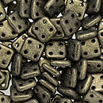 | 24 | 79080MJT | Metallic Suede Gold | 6x6 мм 4 отв. 0,9 мм | 5 гр. ~39 шт. | 149.00 | $1.59 | $1.39 | $1.19
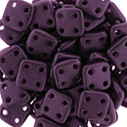 | 25 | 79083MJT | Metallic Suede Dark Plumbum | 6x6 мм 4 отв. 0,9 мм | 5 гр. ~39 шт. | 149.00 | $1.59 | $1.39 | $1.19
 | 26 | 79086MJT | Metallic Suede Pink | 6x6 мм 4 отв. 0,9 мм | 5 гр. ~39 шт. | 149.00 | $1.59 | $1.39 | $1.19
 | 27 | 90080 | Siam Ruby | 6x6 мм 4 отв. 0,9 мм | 5 гр. ~39 шт. | 149.00 | $1.59 | $1.39 | $1.19
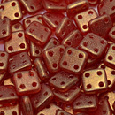 | 28 | S6C90080 | Sueded Gold Ruby | 6x6 мм 4 отв. 0,9 мм | 5 гр. ~39 шт. | 149.00 | $1.59 | $1.39 | $1.19

в начало >>

